Омега
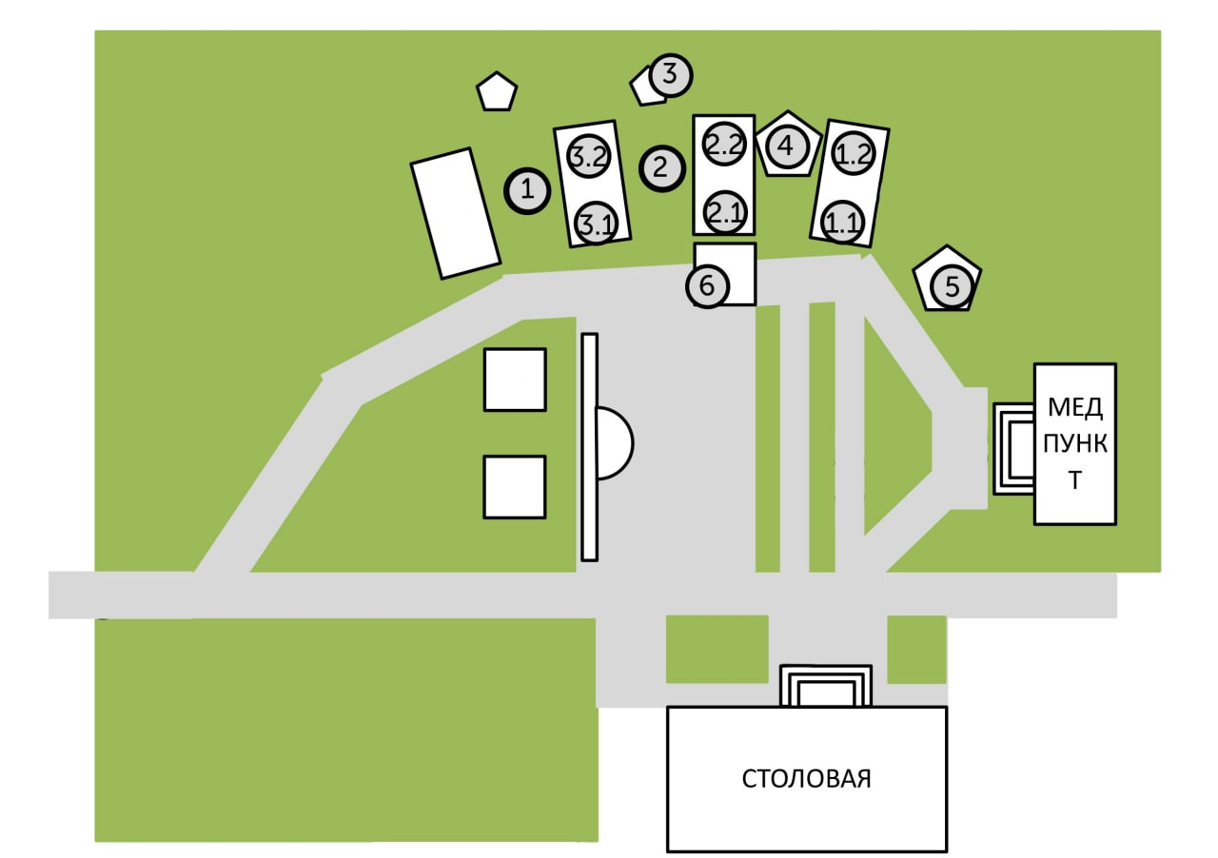
Команда Омега
Место | Этап | Оценка | Подпись
1 | Заново
3.2 | Сломанный телевизор
3.1 | Цветаева или Гуф?
3 | Большой брат
2 | Скороговорки?
2.2 | Переправа
2.1 | Одеяло
4 | Сортировки
1.1 | Как я люблю число 3
1.2 | Путаницы
5 | Перевёртыши
6 | Зоопарк

